graf 1
 |  | Priemerná predikovaná miera odbornosti | [95% konfidenčný interval]
počet žiakov na škole (2.st. ZŠ) | menej ako 100 | 83.5% | 82.4% | 84.6%
 | 100-199 | 87.1% | 86.3% | 87.9%
 | 200-299 | 89.9% | 89.1% | 90.6%
 | 300+ | 90.9% | 89.9% | 91.8%

Graf č. 1: Vzťah veľkosti školy a miery odbornosti vyučovania (2022)
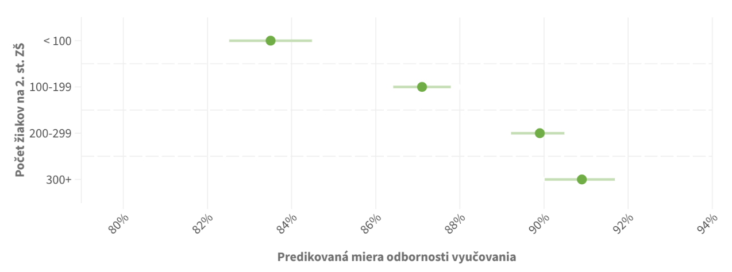

Zdroj: prepočty IVP na základe údajov RIS (2022)
Pozn.: Graf zobrazuje priemernú predikovanú mieru odbornosti vyučovania a konfidenčný interval na 95 % hladine spoľahlivosti.

graf 2
kategória vyučovacieho predmetu | predmet (skratka) | počet vyuč. hodín týždenne (ZŠ 2. st. + SŠ, 2022) | počet potrebných učiteľov, (FTE, 2022) | počet absolventov učiteľstva, vážený (priemer za 2020-2022) | voľné pracovné miesta, vážené (VPM, 2021/22) | Podiel absolventov a VPM | Podiel absolventov a počtu potrebných učiteľov
anglický jazyk | AJ | 114447 | 4976 | 221 | 512 | 43% | 4.4%
biológia | BIO | 29891 | 1300 | 116 | 86 | 135% | 8.9%
dejepis | DEJ | 26203 | 1139 | 78 | 46 | 169% | 6.8%
etická výchova | ETV | 9840 | 428 | 24 | 21 | 115% | 5.6%
fyzika | FYZ | 24818 | 1079 | 5 | 140 | 4% | 0.5%
geografia | GEO | 22837 | 993 | 55 | 61 | 90% | 5.5%
hudobná výchova | HV | 11975 | 521 | 54 | 26 | 208% | 10.4%
chémia | CH | 21724 | 945 | 27 | 86 | 31% | 2.9%
informatika | INF | 29989 | 1304 | 16 | 199 | 8% | 1.2%
matematika | MAT | 90918 | 3953 | 51 | 513 | 10% | 1.3%
nemecký jazyk | NJ | 27036 | 1175 | 21 | 111 | 19% | 1.8%
občianska náuka | OBC | 17526 | 762 | 44 | 36 | 122% | 5.8%
slovenský jazyk a literatúra | SJL | 103654 | 4507 | 167 | 333 | 50% | 3.7%
technika | TECH | 19367 | 842 | 27 | 48 | 56% | 3.2%
telesná a športová výchova | TV | 57138 | 2484 | 193 | 170 | 114% | 7.8%
výtvarná výchova | VV | 15402 | 670 | 37 | 18 | 205% | 5.5%

Graf č. 2: Porovnanie počtu potrebných učiteľov a počtu absolventov učiteľstva pre daný predmet

Zdroj: prepočty IVP na základe údajov RIS (2022) a CRŠ (2020-2022)
Pozn.: Počet absolventov a počet potrebných učiteľov je v mierke 1:20. Rovnako vysoké pruhy môžeme interpretovať tak, že 1 kohorta absolventov môže pokryť 5 % potrebných učiteľov pre daný predmet. Inak povedané za 20 rokov doštuduje toľko absolventov ako celkový počet potrebných učiteľov (FTE). To platí iba za podmienky, že by všetci absolventi išli učiť. V prípade, že je absolventov relatívne menej, pokryjú menej ako 5 % potrebných učiteľov pre daný predmet.

graf 3
 |  | Priemerná predikovaná miera odbornosti | [95 % konfidenčný interval]
podiel žiakov zo SZP na škole (2.st. ZŠ) | menej ako 2 % | 89.4% | 88.8% | 90.0%
 | 2 %- 9,99 % | 88.5% | 87.7% | 89.3%
 | 10 % - 29,99 % | 86.0% | 84.5% | 87.4%
 | 30 % a viac | 81.6% | 79.3% | 84.0%

podiel žiakov so ZZ na škole (2.st. ZŠ) | menej ako 7 % | 87.6% | 86.9% | 88.3%
 | 7 % - 9,99 % | 87.9% | 87.0% | 88.7%
 | 10 % - 14,99 % | 88.2% | 87.5% | 88.9%
 | 15 % - 24,99 % | 88.2% | 87.2% | 89.2%
 | 25 % a viac | 88.2% | 86.3% | 90.2%

Graf č. 3: Vzťah podielu žiakov zo sociálne znevýhodneného prostredia (hore) a so zdravotným znevýhodnením (dole) a miery odbornosti vyučovania (2022)
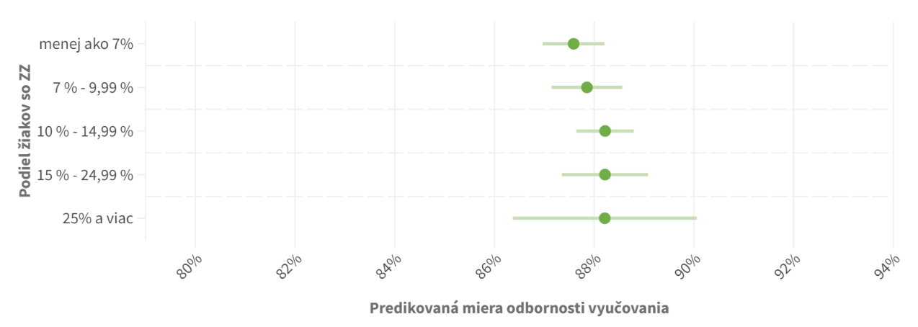

Zdroj: prepočty IVP na základe údajov RIS (2022)
Pozn.: Graf zobrazuje priemernú predikovanú mieru odbornosti vyučovania a konfidenčný interval na 95 % hladine spoľahlivosti.

graf 4
 |  | Priemerná predikovaná miera odbornosti | [95 % konfidenčný interval]
kraj | Bratislavský | 86.0% | 84.3% | 87.6%
 | Trnavský | 86.5% | 85.2% | 87.9%
 | Trenčiansky | 89.0% | 87.8% | 90.2%
 | Nitriansky | 85.7% | 84.5% | 86.9%
 | Žilinský | 87.9% | 86.9% | 88.9%
 | Banskobystrický | 88.1% | 87.1% | 89.1%
 | Prešovský | 90.2% | 89.4% | 91.1%
 | Košický | 88.6% | 87.6% | 89.7%

Graf č. 4: Vzťah regiónu a miery odbornosti vyučovania (2022)

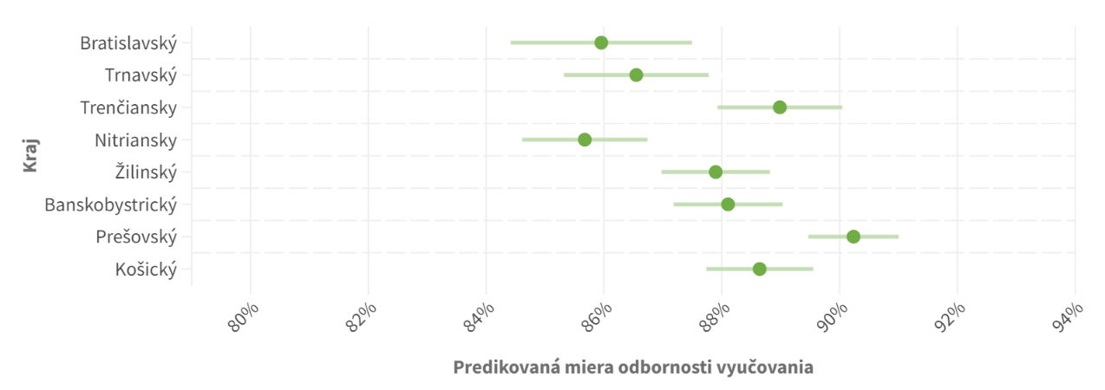

Zdroj: prepočty IVP na základe údajov RIS (2022)
Pozn.: Graf zobrazuje priemernú predikovanú mieru odbornosti vyučovania a konfidenčný interval na 95 % hladine spoľahlivosti.

graf 5
 |  | Priemerná predikovaná miera odbornosti | [95 % konfidenčný interval]
počet obyvateľov obce | menej ako 5000 | 86.2% | 85.4% | 87.1%
 | 5 000 - 19 999 | 87.9% | 87.0% | 88.9%
 | 20 000 a viac | 90.3% | 89.5% | 91.0%

podiel Rómov v obci (ARK) | menej ako 1 % | 88.5% | 87.8% | 89.2%
 | 1 % - 10 % | 88.2% | 87.4% | 89.0%
 | 11 % - 30 % | 87.7% | 86.5% | 88.8%
 | 31 % - 100 % | 85.0% | 82.6% | 87.4%

Graf č. 5: Vzťah veľkosti obce (hore) a podielu Rómov v obci (dole) a miery odbornosti vyučovania (2022)
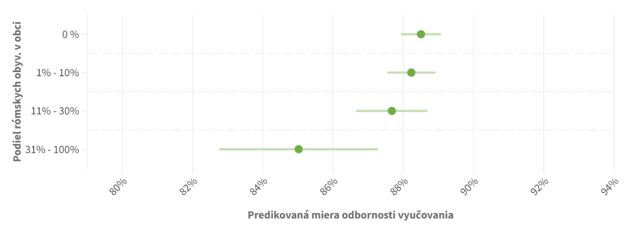

Zdroj: prepočty IVP na základe údajov RIS (2022) a Atlas Rómskych komunít (ARK) (2019)
Pozn.: Graf zobrazuje priemernú predikovanú pravdepodobnosť odbornosti vyučovania a konfidenčný interval na 95 % hladine spoľahlivosti.

graf 6
Graf č. 6: Vzťah veľkosti školy a miery odbornosti vyučovania pre vybrané predmety (2022)

počet žiakov na škole (2.st. ZŠ) | biológia | fyzika | geografia | chémia | informatika | matematika | dejepis | slovenský jazyk a literatúra | etická výchova | hudobná výchova | telesná a športová výchova | výtvarná výchova | technika | anglický jazyk | nemecký jazyk | občianska náuka
menej ako 100 | 90.1% | 62.6% | 72.6% | 72.6% | 60.8% | 91.2% | 85.2% | 96.9% | 72.1% | 63.5% | 83.1% | 64.5% | 50.1% | 94.0% | 85.9% | 56.4%
100-199 | 94.5% | 74.7% | 83.4% | 86.4% | 67.5% | 92.1% | 88.7% | 97.1% | 70.8% | 70.4% | 91.0% | 68.1% | 54.9% | 93.9% | 89.4% | 64.5%
200-299 | 95.7% | 84.6% | 91.9% | 93.2% | 70.8% | 92.8% | 92.1% | 98.0% | 64.2% | 76.6% | 93.0% | 72.2% | 59.0% | 95.7% | 94.1% | 74.0%
300+ | 97.8% | 85.9% | 93.7% | 94.1% | 73.0% | 92.5% | 94.4% | 97.7% | 67.5% | 84.1% | 95.7% | 80.7% | 61.5% | 95.6% | 94.6% | 73.5%

